箱唛扫码
Factory name (工厂名称)
PO. Number(订单号) | 77119-01 76387-01 76385-01 77118-01
Style Code.(款号) | 7253-686
Product Code.(产品编号) | RECYCLE CARE LABEL RECYCLE COMPONENT LABEL | Carton No.(箱号):
Inner Packages(包装方式） | 2000pcs/ bundle | 1/2
SIZE/qty (尺码/数量)
Carton Dimension（箱规） | 30*40*50 | Country of Origin：
Gross Weight（毛重） | 14.8kg | Made In China
Net Weight（净重） | 14.4kg
Remark（备注）

Factory name (工厂名称)
PO. Number(订单号) | 77119-01 76387-01 76385-01 77118-01
Style Code.(款号) | 7253-686
Product Code.(产品编号) | RECYCLE CARE LABEL RECYCLE COMPONENT LABEL | Carton No.(箱号):
Inner Packages(包装方式） | 2000pcs/ bundle | 2/2
SIZE/qty (尺码/数量) | 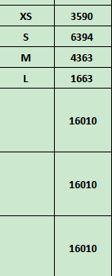
Carton Dimension（箱规） | 30*40*50 | Country of Origin：
Gross Weight（毛重） | 12.6kg | Made In China
Net Weight（净重） | 12.2kg
Remark（备注）

07253686250013
07253686250020
07253686250037
07253686250044
07253686250013
07253686250020
07253686250037
07253686250044

07253686802014
07253686802021
07253686802038
07253686802045
07253686802014
07253686802021
07253686802038
07253686802045

